상품제안서
모스니에 커스텀 골프공 3피스 (3구/6구/12구) | 상품코드: S39551

 |  |  |  |  |  |  | 02-713-8555 | www.synergygift.co.kr
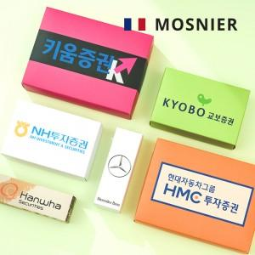

【상세/제작정보】 | <p><span style="font-size: 14pt;">* B사 M사 OEM공장에서 생산된 검증된 골프공 입니다 *</span></p><p>&nbsp;</p><p><span style="font-size: 14pt;">* 볼 + 패키지 컬러인쇄 포함 단가입니다.</span></p><p><span style="font-size: 14pt;">&nbsp;</span></p><p><span style="font-size: 14pt;"></span><span style="font-size: 18.6667px;">* 케이스 제작 안내 *</span></p><p><span style="font-size: 18.6667px;">3구 - 맞춤제작 컬러케이스</span></p><p><span style="font-size: 18.6667px;">6구 - 맞춤제작 컬러케이스 ( 내부 3구 케이스 x 2 + 외부 상판+하판 )</span></p><p><span style="font-size: 18.6667px;">12구 - 맞춤제작 컬러케이스 ( 내부 3구 케이스 x 4 + 외부 상판+하판 )</span></p><p><span style="font-size: 18.6667px;">​</span><span style="font-size: 14pt;">&nbsp;</span></p>

【인쇄/포장옵션】 | 볼+케이스 컬러인쇄 / 컬러인쇄종이케이스

【공급단가】 | 수량 | 100~ | 300~ | 500~ | 1,000~ | 3,000~
*VAT별도 | 3구 | 9,800원 | 9,500원 | 9,250원 | 9,050원 | 8,850원
 | 6구 | 22,500원 | 21,800원 | 21,200원 | 20,700원 | 20,300원
 | 12구 | 38,900원 | 37,600원 | 36,700원 | 35,700원 | 35,100원

【상품 URL】 | https://www.synergygift.co.kr:443/src/goods_detail.php?gdno=39551

